岡崎２出荷API
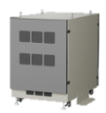
 | 岡崎工場 ➞ ２号棟出荷 |  | 10.102.12.81:59900 サーバー

管理コントローラー
番号 | API 名 | HTTPメソッド | APIルート | クエリパラメータ | ペイロード(Req) | Response | コメント | 記入者 | 対応部署 | 対応者
① | RMS 現在モード | GET | /manage/api/v1/get_rms_current_mode | 無し | 無し |  | RMS モード: 現在値を取得 | リン | スマファク | リン
② | RMS モード変更 | GET/PUT | /manage/api/v1/rms_set_mode | 無し | 無し |  | RMS モード: 設定（1=自動 / 0=各個） | リン | スマファク | リン
③ | RMS 起動準備 | POST | /manage/api/v1/rms_auto_prepare |  |  |  |  | リン | スマファク | リン
④ | RMS 起動 | POST | /manage/api/v1/rms_auto_start |  |  |  |  | リン | スマファク | リン
⑤ | RMS 運転中 | POST | /manage/api/v1/rms_auto_run |  |  |  |  | リン | スマファク | リン
➀ ～ ⑤ ⇒ データベースから読み出し
⑥ | RMS マンニュレル move | POST | /manage/api/v1/rms_manual_move |  |  |  | 各個操作モード | リン | スマファク | リン
⑦ | RMS マンニュレル cancel | POST | /manage/api/v1/rms_manual_cancel |  |  |  |  | リン | スマファク | リン
⑧ | RMS manual load | POST | /manage/api/v1/rms_manual_load |  |  |  |  | リン | スマファク | リン
⑨ | RMS manual fetch | POST | /manage/api/v1/rms_manual_fetch |  |  |  |  | リン | スマファク | リン
⑥ ～ ⑫ ⇒ RMSから読み出し
⑩ | RMS manual shelf | POST | /manage/api/v1/rms_manual_shelf |  |  |  |  | リン | スマファク | リン
⑪ | RMS地図モニター | GET | /manage/api/v1/rms_map_monitor |  |  |  |  | リン | スマファク | リン
⑫ | タスクステータス | GET | /manage/api/v1/get_task_status |  |  |  |  | リン | スマファク | リン
⑬ | ライン状態 (有効/無効) | POST | /manage/api/v1/line_state/permission
⑬ ～ ⑯ ⇒ データベースから読み出し
⑭ | Error lists | POST | /manage/api/v1/get_error_list
⑮ | Lift Entrance | GET | /manage/api/v1/get_lift_entrance
⑯ | Line State Lists | GET | /manage/api/v1/get_line_state_lists
⑰ ～ ⑳ ⇒ RMSから読み出し
⑰ | RMS callback | POST | /manage/api/v1/rms_call_back
⑱ | RMS manual | GET | /manage/api/v1/get_lift_entrance
⑲ | RMS monitoring | GET | /manage/api/v1/get_line_state_lists
⑳ | RMS status | GET | /manage/api/v1/rms_status
㉑ | Get Map | GET | /manage/api/v1/get_map
㉒ | Reset Error | POST | /manage/api/v1/error/reset
㉓ | Get All Errors | GET | /manage/api/v1/get_all_errors
㉔ | RMS initialization service | POST | /manage/api/v1/rms_initialize

作業者コントローラー
No | API 名 | HTTPメソッド | APIルート | クエリパラメータ | ペイロード |  | コメント | 記入者 | 対応部署 | 対応者
① | Lift Entrance | GET | /worker/api/v1/lift_entrance |  | 無し |  |  | リン | スマファク | リン
② | Lift Entrance Action | PUT | /worker/api/v1/lift_entrance/<seq_no>/action |  | 無し |  |  | リン | スマファク | リン
➀ ～ ⑨ ⇒ データベースから読み出し
③ | Pallet Supply | GET | /worker/api/v1/pallet_supply |  |  |  |  | リン | スマファク | リン
④ | Pallet Supply Line | GET | /worker/api/v1/pallet_supply/<line_id> |  |  |  |  | リン | スマファク | リン
⑤ | Pallet Supply Line Names | GET | /worker/api/v1/pallet_supply/<line_name>/names |  |  |  |  | リン | スマファク | リン
⑥ | Pallet Supply Line Pair | POST | /worker/api/v1/pallet_supply/<line_id>/pair |  |  |  |  | リン | スマファク | リン
⑦ | Pallet Supply Line Pair Update | PUT | /worker/api/v1/pallet_supply/<line_id>/pair/<int:pair_id> |  |  |  |  | リン | スマファク | リン
⑧ | Pallet Supply Line Pair Delete | DELETE | /worker/api/v1/pallet_supply/<line_id>/pair/<int:pair_id> |  |  |  |  | リン | スマファク | リン
⑨ | Pallet Supply Move to Group0 | POST | /worker/api/v1/pallet_supply/<line_id>/move_to_group0 |  |  |  |  | リン | スマファク | リン
⑩ | Pallet Supply Pattern Apply | POST | /worker/api/v1/pallet_supply/pattern/<int:pattern_no>/apply

RMSコールバック応答データ形
{
"id":"*",
"msgType":"RobotTaskCallbackMsg",
"request":{
"header":{
"warehouseCode":"geekplus",
"requestId":"b2b815bd-ab35-4ecc-98af-32ba67224806",
"version":"3.3.0"
},
"body":{
"taskFailure":{"waitingForChargingTaskExecutionTime":0,"startWaitTime":0,"taskFailureCode":0},
"destHostCode":"20000000",
"destCellCode":"20000000",
"waitDir":-1,
"taskType":"GO_SOMEWHERE_TO_STAY",
"instruction":"GO_NEXT",
"taskPhase":"ARRIVED",
"robotId":3455050,
"taskId":3295016,
"taskStatus":"COMPLETED",
"destLocation":{"x":2.2,"y":7.0,"z":1}
}
}
}

全単体テスト
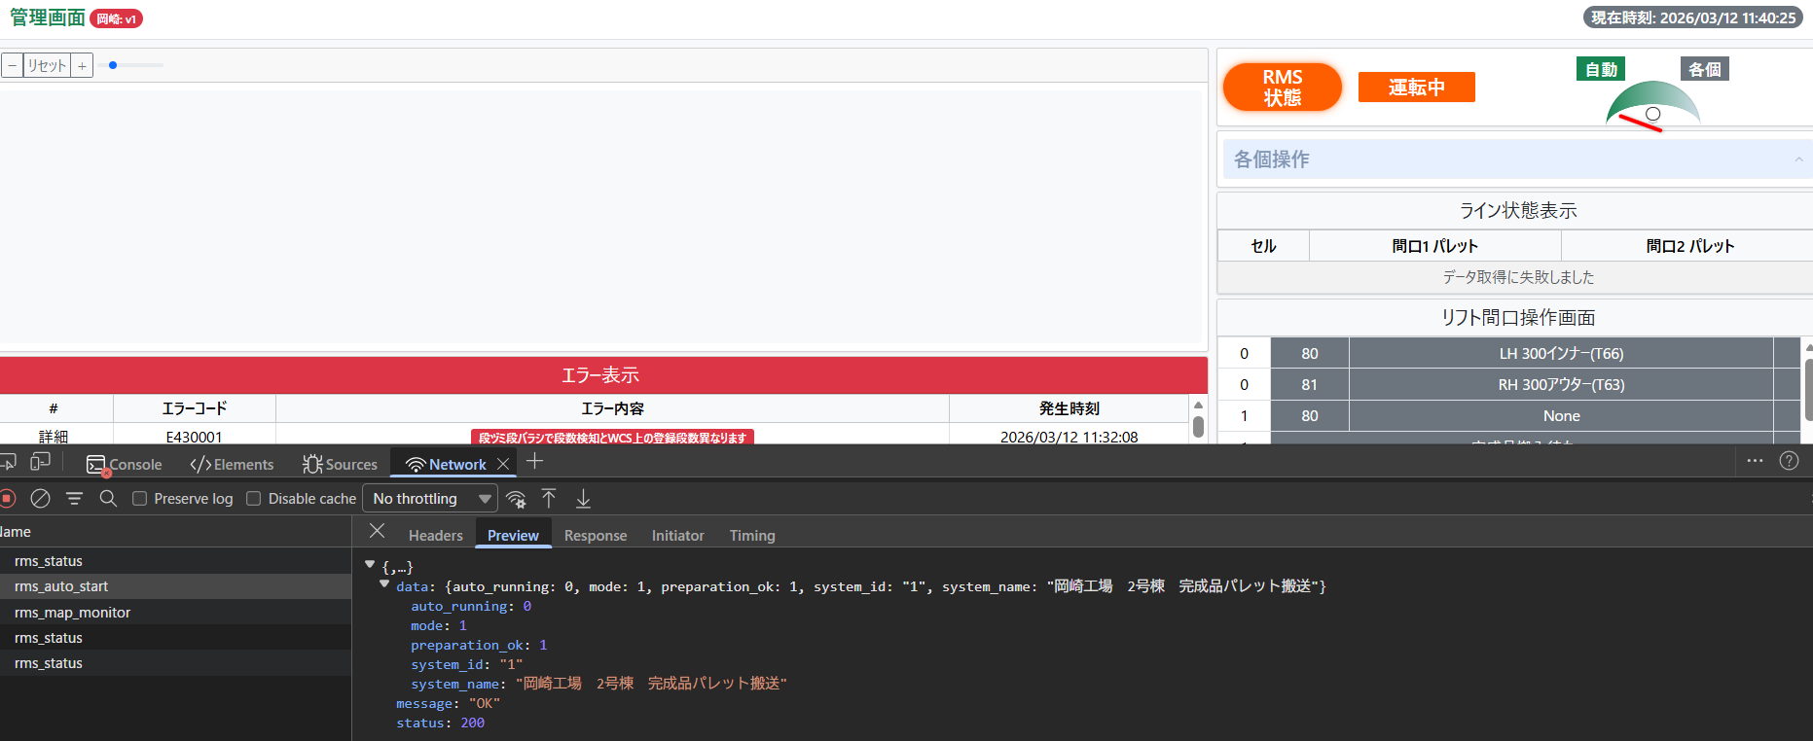
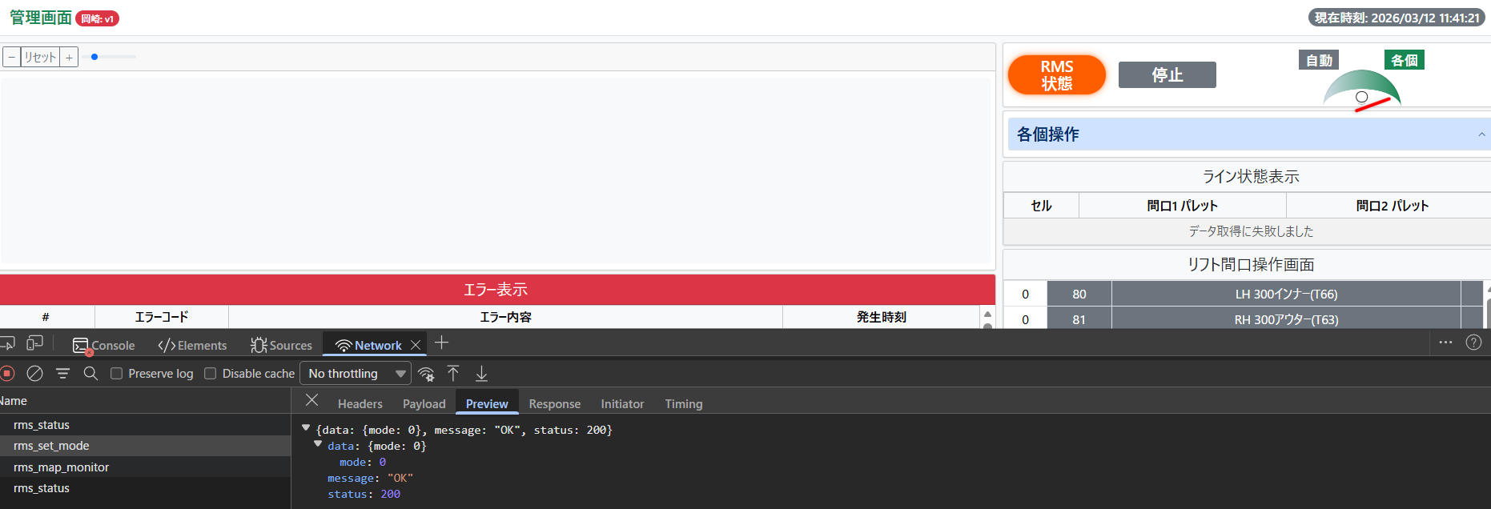
機能名 | 中身 | 確認方法 | テスト状態 | エラーメッセージ | 直して状態 | 備考 | 入力クエリ
起動準備 | http://localhost:5000/manage/api/v1/rms_auto_prepare | API呼び出し | 500 Internal Serverエラー | { "error": { "code": "INTERNAL_ERROR", "details": "'WCSSQLQuery' object has no attribute 'm_system_status_get_one'" }, "message": "Internal Error", "status": 500 } | 完了
起動 | http://localhost:5000/manage/api/v1/rms_auto_start | API呼び出し | 200 HTTP Status | OK、問題無し
自動/各個 | http://localhost:5000/manage/api/v1/rms_set_mode | API呼び出し | 200 HTTP Status | OK、問題無し |  | Don’t Delete DB | INSERT INTO m_system_status (system_id, system_name, mode, preparation_ok, auto_running) VALUES (1, 'RMS', 0, 0, 0);
RMS状態 | http://localhost:5000/manage/api/v1/rms_status | API呼び出し | 200 HTTP Status | OK、問題無し
コールバック | http://localhost:5000/manage/api/v1/rms/callback | API呼び出し | 200 HTTP Status | OK、問題無し |  | テストOK | 実機テスト必要

2026-03-31
エラーコード削除
operation_service処理
2026-04-01
リフト間口操作画のテスト
ライン状態画面テスト

2026-04-02
エラー
管理画面大きさ

PLC/Sensors
エラーコード表示 ⇒ ➀AMR error E1xxxx, E2xxxx, E3xxxx , xxxx - rms_code / ②WCS error E3xxxx LOGIC
[ PLC / Sensors ]
↓
[ RMS ]
↓
Athena DB: t_monitor_exception_capture テーブル
↓ (カラムfault_status = 0 + boot_time filtering)
Athena DB: v_exception_active ← 新テーブル(読み込む)
↓
App: AthenaRepository (SELECT * FROM v_exception_active WHERE create_time >= boot_ts)
↓
Map: system_code → m_error.rms_error_code
↓
Write: WCS t_error_log
↓
UI GET /error_list → WCS local clean data

RMS

t_monitor_exception_capture
Athena DB
fault_status=0 + boot_time filtering

v_exception_active
create by myself

AthenaRepo

プロジェクト構造詳細説明
岡崎ＡＭＲシステム詳細構造図
iOT
DB
WCS
DB
IoTデータシェア
DB接続
Athena
DB
 |  | URL/ホスト名 | ユーザー名・ID | パスワード | サーバー
 | RMS | http://10.102.12.81/static/rms/#/dashboard | admin | Geekplus_2020 | 岡崎(本番環境)
 | PROMOX【simulator】仮想 | 10.102.12.80:8006 | root | root@okazaki | 岡崎(本番環境) | 現物でSTOP!!
API読み書き
 | 休暇PC |  |  |  | 岡崎(本番環境)
フロントエンド
バクエンド
設備
PLC
 | wcs_ok2_shippment(管理画面) | http://10.102.12.81:59900/manage/ |  |  | 岡崎(本番環境)
 | wcs_ok2_shippment(リフト間口画面) | http://10.102.12.81:59900/worker/lift_entrance_ui |  |  | 岡崎(本番環境)
RMS連携
アクセス | wcs_ok2_shippment(パレット画面) | http://10.102.12.81:59900/worker/pallet_supply_ui |  |  | 岡崎(本番環境)
 | WinSCP | 10.102.12.81 | root | root
 | データベース | 10.102.12.81 | athena | WGQKJPL8V/xQ
APIクライアント
 | RMS | http://10.108.3.5/static/rms/ | admin | Geekplus_2020 | 高橋～岡崎仮想
 | PROMOX【simulator】仮想 | https://10.108.3.3:8006/ | root | 08root | 高橋～岡崎仮想
 | wcs_ok2_shippment(管理画面) | http://10.108.3.5:59900/manage/ |  |  | 高橋～岡崎仮想 | I am using 21 server
WCS
 | wcs_ok2_shippment(リフト間口画面) | http://10.108.3.5:59900/worker/lift_entrance_ui |  |  | 高橋～岡崎仮想
 | wcs_ok2_shippment(パレット画面) | http://10.108.3.5:59900/worker/pallet_supply_ui |  |  | 高橋～岡崎仮想
リポジトリ
ファクトリー
ドメイン
 | WinSCP | 10.108.3.5 | root | root | 高橋～岡崎仮想
リポジトリ
 | データベース | 10.108.3.5 | athena | WGQKJPL8V/xQ | 高橋～岡崎仮想
ファクトリー
ドメイン
設定
ロック
管理リポジトリ
作業リポジトリ
athenaリポジトリ
.ドメインファクトリー
（管理、作業）
.DBファクトリー
.エンティティ
（管理、作業）
.例外
テンプレート
論理
サービス
設定
ロック
設定config.py
設定例config.py.example
admin_controller.log
worker_controller.log
manage_service.log
lift_entrance_service.log
pallet_supply_service.log
iotds_service.log
operation
operation_ni_service.log
rms_callback_service.log
rms_manual_service.log
rms_monitoring_service.log
run_initialization_service.log
manage_repository.log
worker_repository.log
iotds_repository.log
operation_repository.log
rms_callback_api.log
rms_manual_api.log
post_rms_api.log
operation_rms_api.log
wcs_sql_query.log
iotds_sql_query.log
eip_sql_query.log
athena_query.log
HTML
ジャバスクリプト
コントローラ
サービスコンテナー
admin →dashboard.html
worker
→lift-entrance.html
→pallet-supply.html
admin.js
admin.map.js
map.js
lift-entrance.js
pallet-supply.js
管理サービス
リフト間口サービス
パレット供給サービス
RMSマニュアルサービス
RMSモニタサービス
RMSコールバックサービス
コントローラ
RMS
API
管理コントローラ
作業者コントローラ
インタフェース
MySQLデータベース
インタフェース
SQL クエリ
WCS DB
APIクライアント
WCS SQL クエリ
IoTDS SQL クエリ
Athena SQL クエリ
DB操作
IOTDS DB
インフラストラクチャー
RMSコールバックAPI
POST RMS API
スタイルシート
設定
CSS
Athena
DB
設置setup_log.py
DB使用

bootstrap.min.css
map.css
pallet.css
style.css
ドメイン

ドメイン
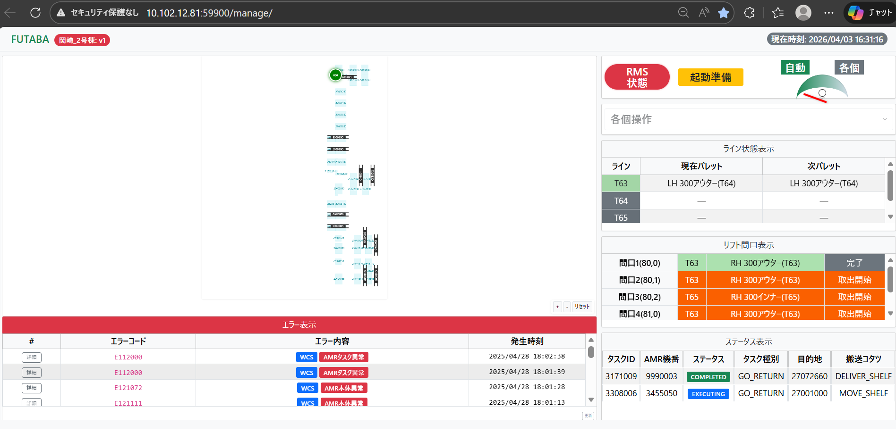
RMSドメイン
例外

管理画面
SQL クエリ
wcs_sql_query.py
iotds_sql_query.py
athena_sql_query.py

HTML
ジャバスクリプト
コントローラ
API
サービスコンテナー
リポジトリ
dashboard.html
admin.js
admin.map.js
map.js
管理コントローラ
manage_controller.py
管理サービス
manage_service.py
管理リポジトリ
manage_repository.py
athena_repository.py

ファクトリー
ドメイン

CSS
ドメインファクトリー管理
エンティティ管理
例外
map.css
style.css

リフト間口操作画面
SQL クエリ
wcs_sql_query.py

HTML
ジャバスクリプト
コントローラ
サービスコンテナー
リポジトリ
API
lift-entrance.html
lift-entrance.js
作業者コントローラ
worker_controller.py
リフト間口サービス
lift_entrance_service.py
作業者リポジトリ
worker_repository.py
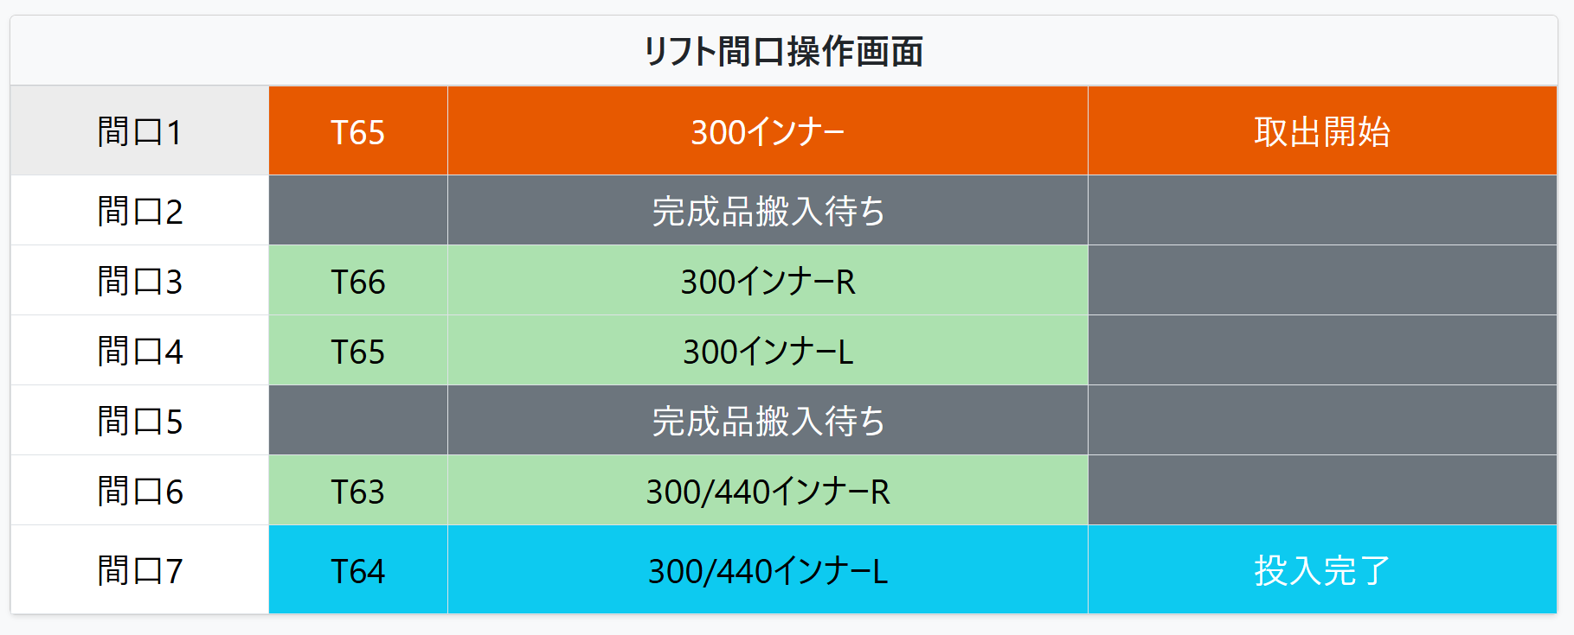

ファクトリー
ドメイン
CSS
エンティティ作業
例外
style.css
ドメインファクトリー作業
plat_no ⇒ 80,81 リフト者

空パレット供給画面
SQL クエリ
wcs_sql_query.py

HTML
ジャバスクリプト
コントローラ
サービスコンテナー
リポジトリ
API
pallet-supply.html
pallet-supply.js
作業者コントローラ
worker_controller.py
パレット供給サービス
pallet_supply_service.py
作業者リポジトリ
worker_repository.py

ファクトリー
ドメイン
CSS
エンティティ作業
例外
pallet.css
ドメインファクトリー作業

RMS API連携
RMS コールバックAPI呼び出しフロー

HTML
ジャバスクリプト
コントローラ
サービスコンテナー
APIクライアント
Client
Server
WCS DB
dashboard.html
admin.js
API
管理コントローラ
admin_controller.py
RMSマニュアルサービス
RMSモニタサービス
RMSコールバックサービス
RMSコールバックAPI
POST RMS API
テーブル名
t_callback_task_events
t_callback_task_status
RMSの中に
RMS設定登録
RMSコールバックAPI

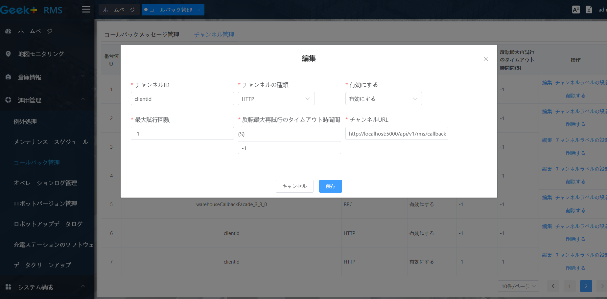
plat_no ⇒ 60～63 作業者

ドメイン
SQL クエリ
エンティティ作業者
例外
WCS SQL クエリ

Operationサービススケジューラー
TeraTerm を開いて
IPアドレス：10.102.12.81
user: root
password: root
作成したsystemd サービス開始
．systemctl status wcs_ok2_shipment
．systemctl restart wcs_ok2_shipment

simulation steps 【仮想マシンをテスト確認として使用】
➀ RMS 起動
② PROXMOX⇒Ubuntuサーバーの中に
console開いて cd /usr/local/simulations ⇒ bash simulation.sh 開始
simulation steps 【仮想マシンをテスト確認として使用】
➀ RMS 起動
② PROXMOX⇒Ubuntuサーバーの中に
console開いて cd /usr/local/simulations ⇒ bash simulation.sh 開始
simulation steps【仮想マシンをテスト確認として使用】
➀ RMS 起動
② PROXMOX⇒Ubuntuサーバーの中に
console開いて cd /usr/local/simulations ⇒ bash simulation.sh [ 開始 ]

パターン1 : ➀-1 ⇒（➀-2 と ➀-3 を並列実行）⇒ ➀-4
空パレット → WAIT
完成品 → TEMP
WAIT → 投入口
リポジトリ
TEMP → 完成品出口
➀ー１
➀ー２、➀ー3
➀ー４
IOTDSリポジトリiotds_repository.py
スケジューラー
コントローラランナー
run_controllの中に
run_cycle()
⇒ iOTDSサービス
app_factory.pyの中に
run_controll( )をThreadとして実行する

パターン２: 順次実行 ➀-1 ⇒ ➀-2 ⇒ ➀-3 ⇒ ➀-4 AMR1台【T65/T66】AMR1台【T63/T64】
マネジャー
パレット(COMP)
パレット(COMP)
ThreadManager
パレット
(COMP)
パレット(EMPTY)
サービス
APIクライアント

➀ー1
➀ー4
オパレシュンサービス
RMS operation API
➀ー2
➀ー3
セル INPUT → TEMP
セル COMP → WAIT
セル WAIT → INPUT
セル TEMP → COMP
SQL クエリ
リポジトリ
wcs_sql_query.py
オパレシュンリポジトリ
operation_repository.py
⇒ 自動各個モード決め
⇒ ライン状態の許可

Run Initialization サービス

起動準備 ⇒ 起動 【t_location, t_kotatsu_status, t_robotをclearして最後の情報更新】の対してサービス

APIクライアント
POST RMS API
サービスコンテナー
run_initialization_service.py

SQL クエリ

WCS SQL クエリ

AMRメーカー
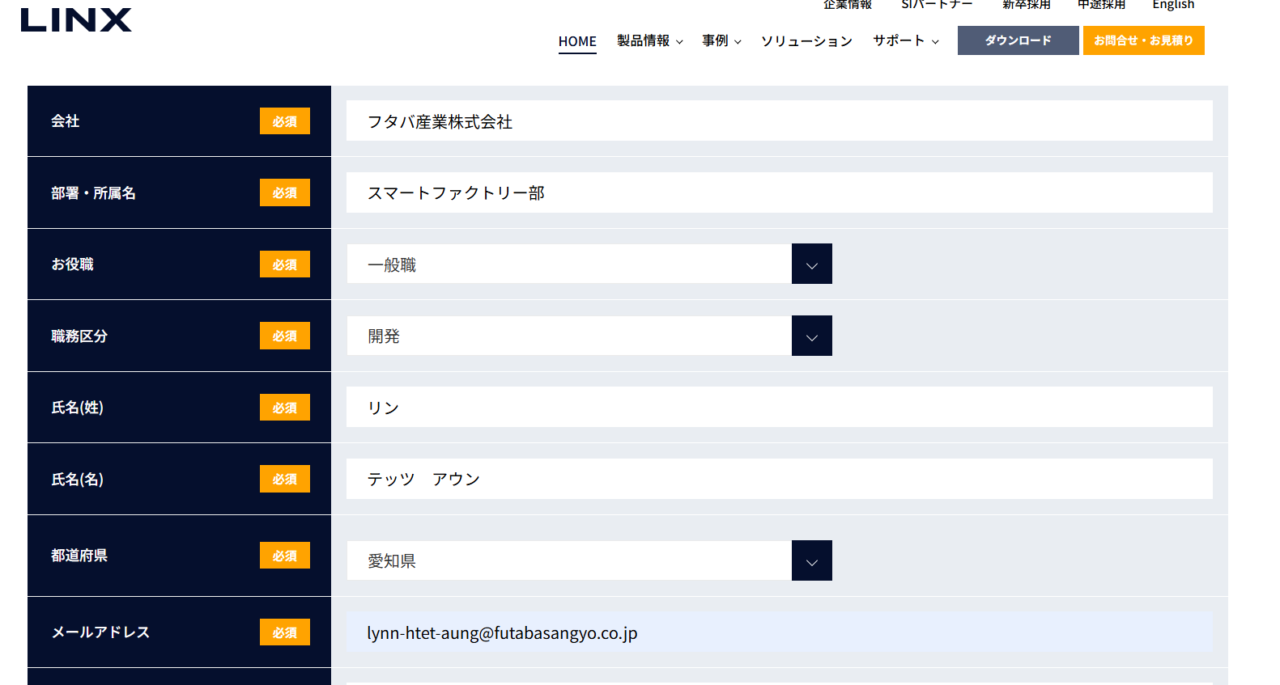
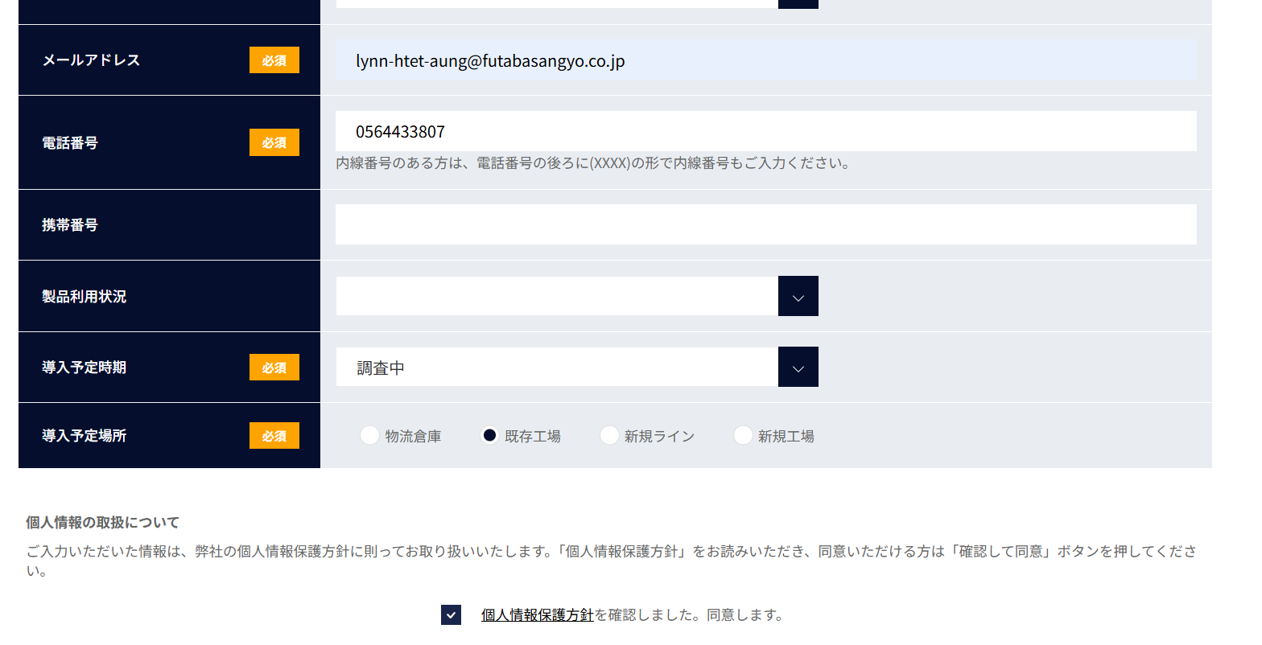

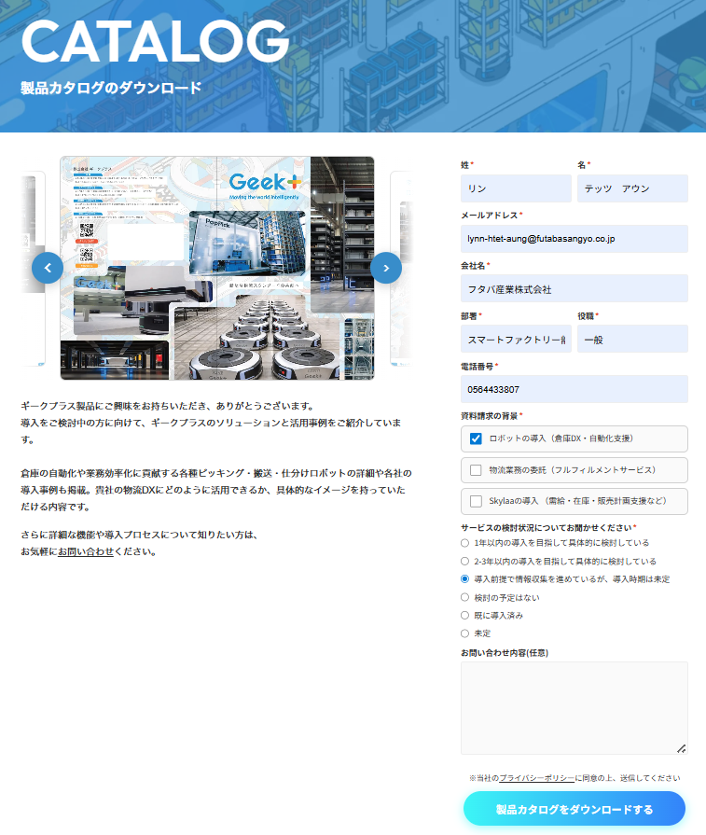

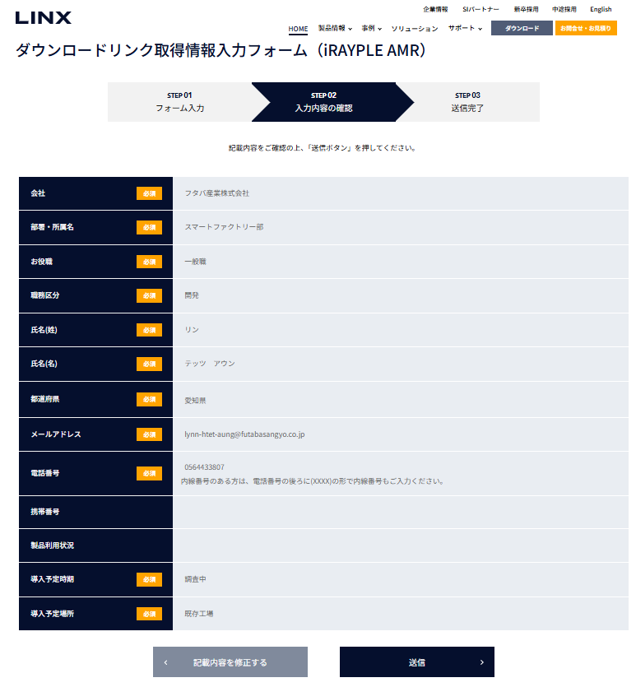
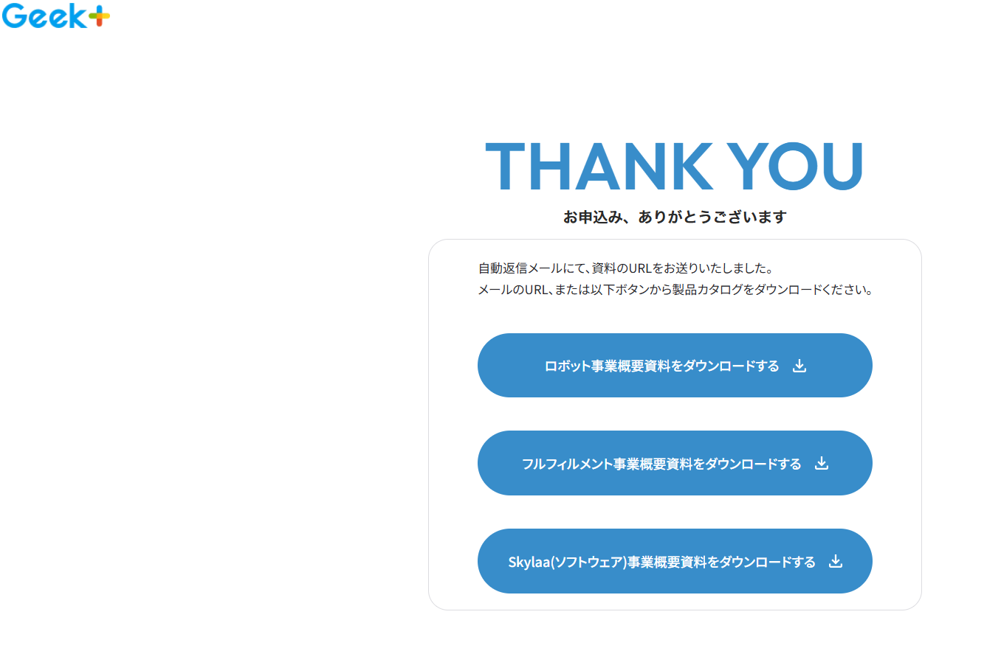

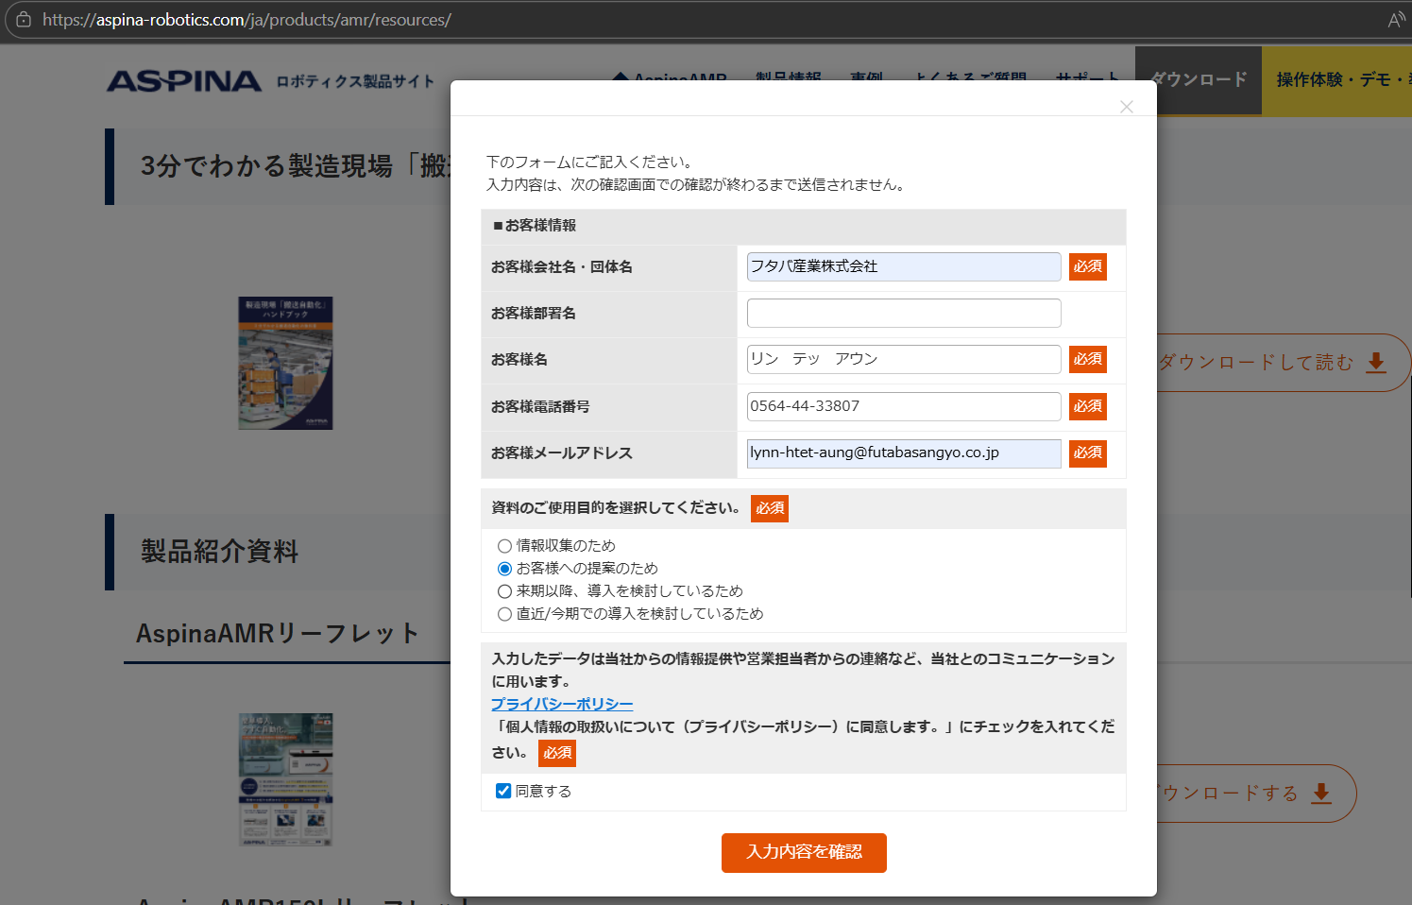
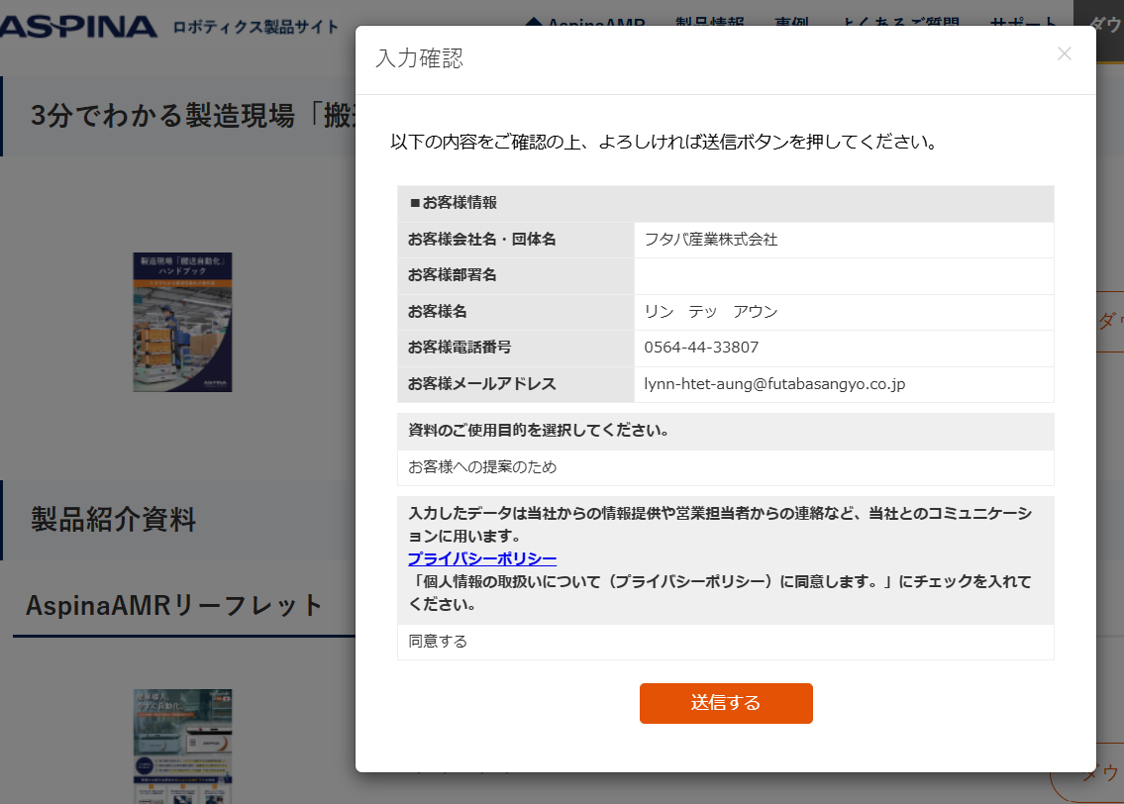
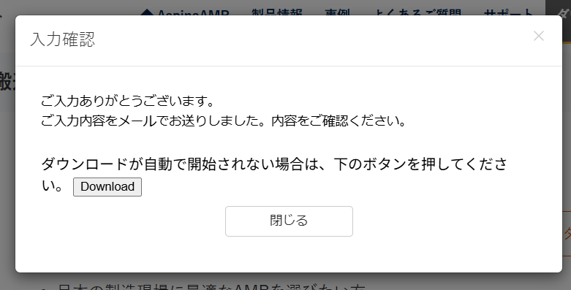

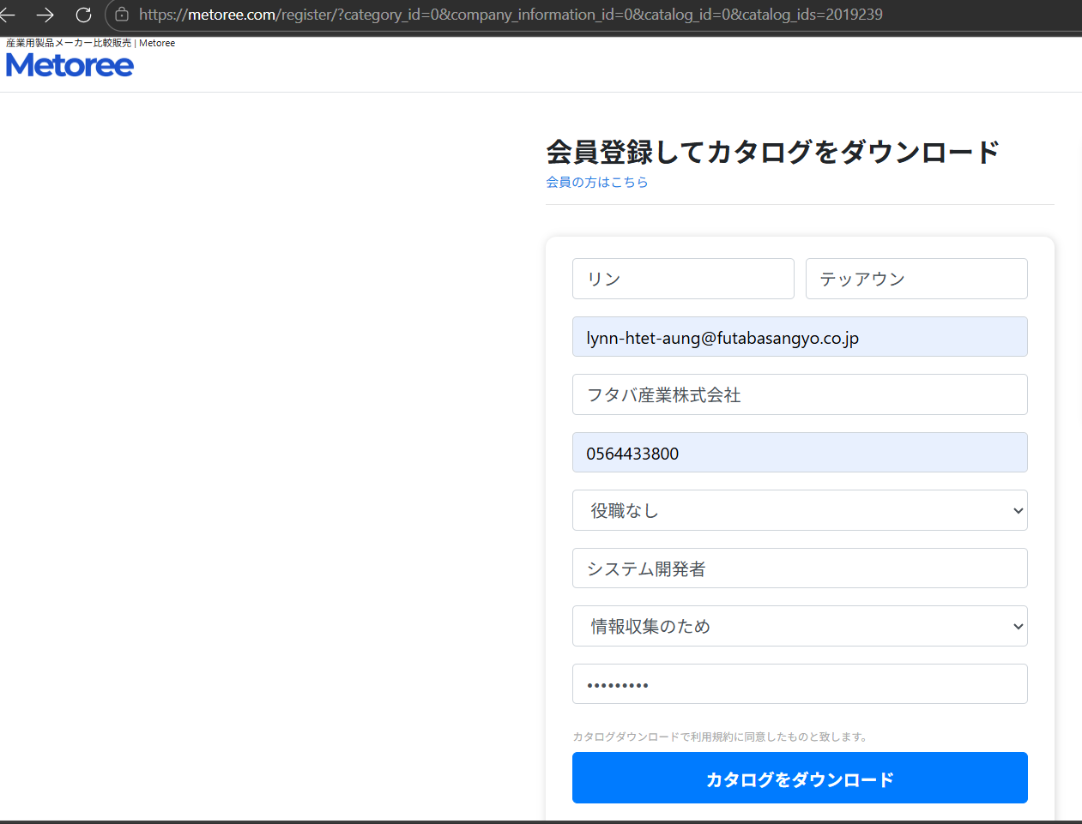
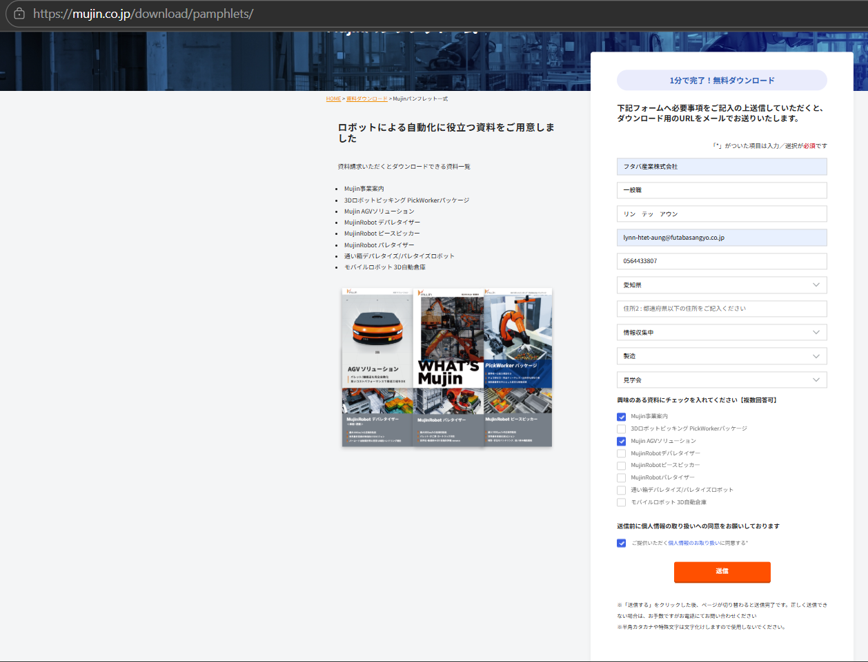
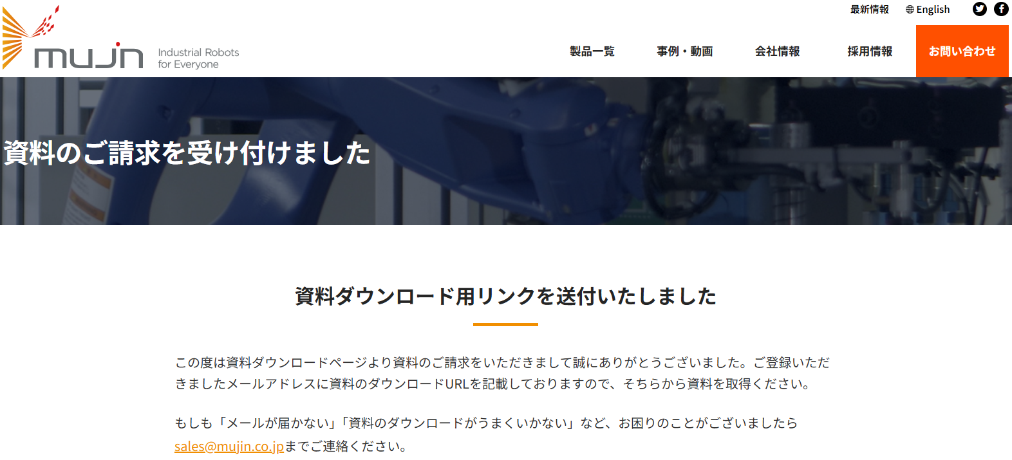

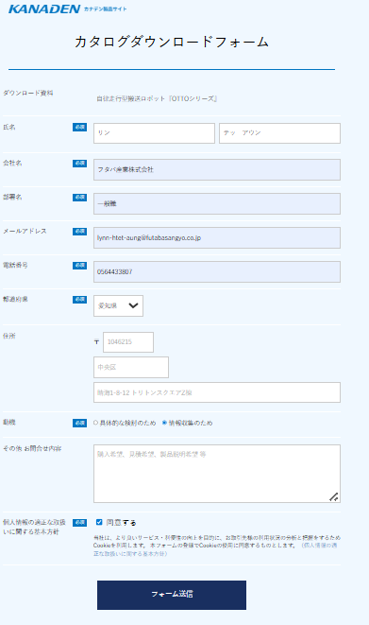

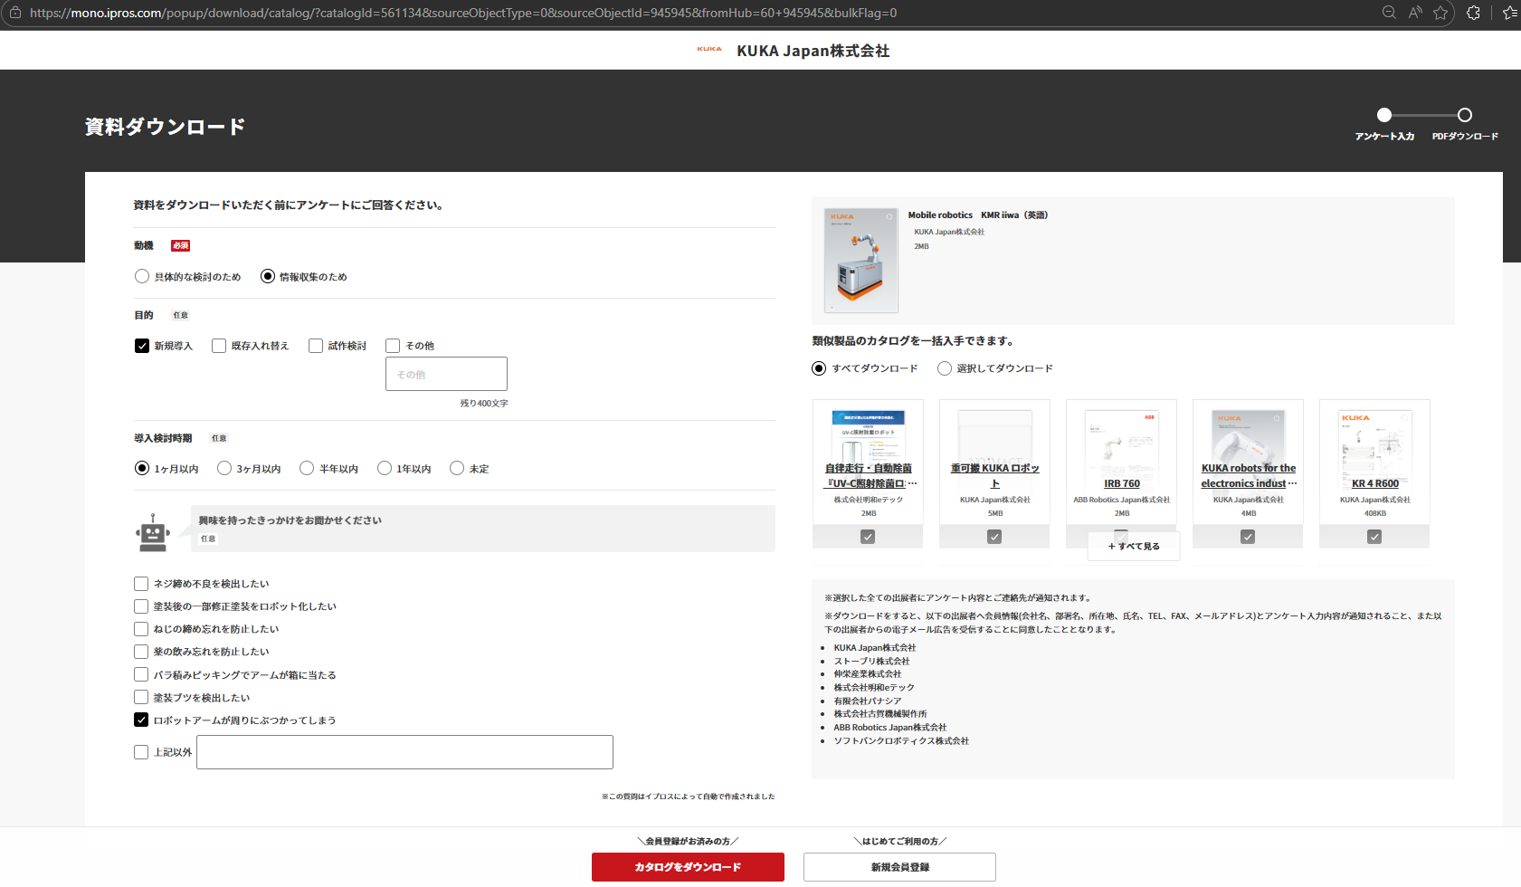
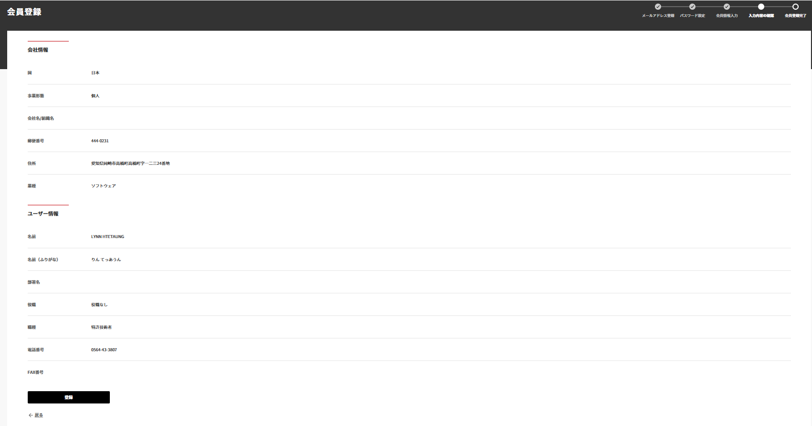
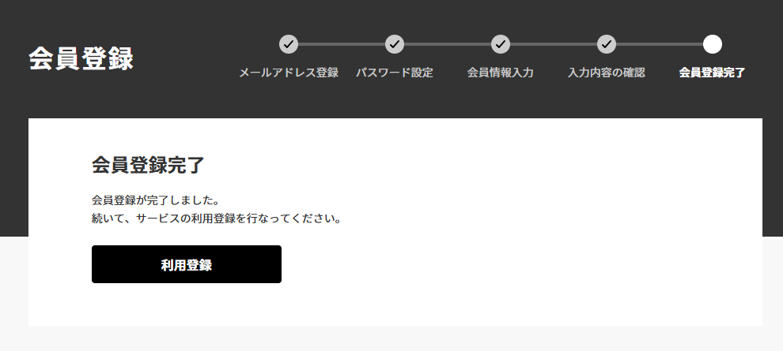
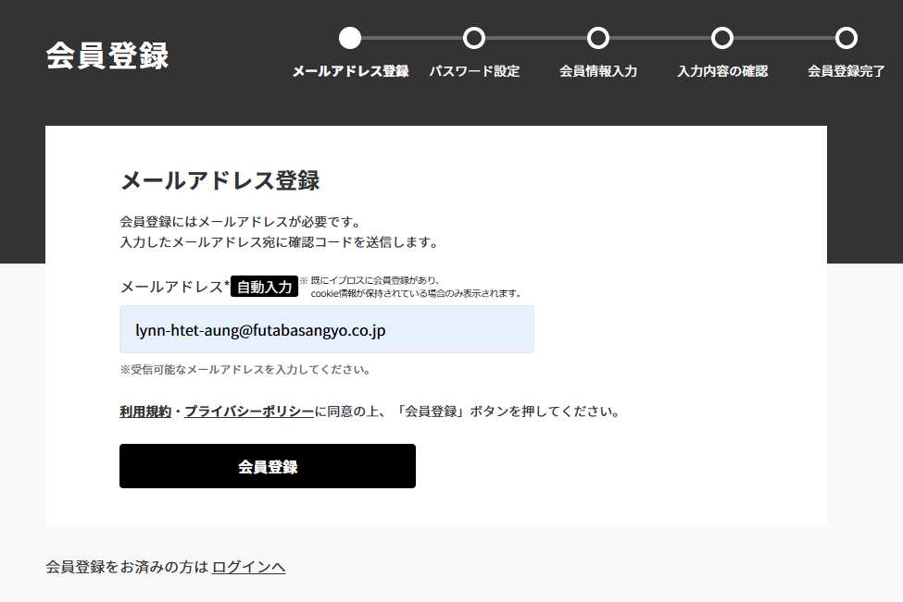

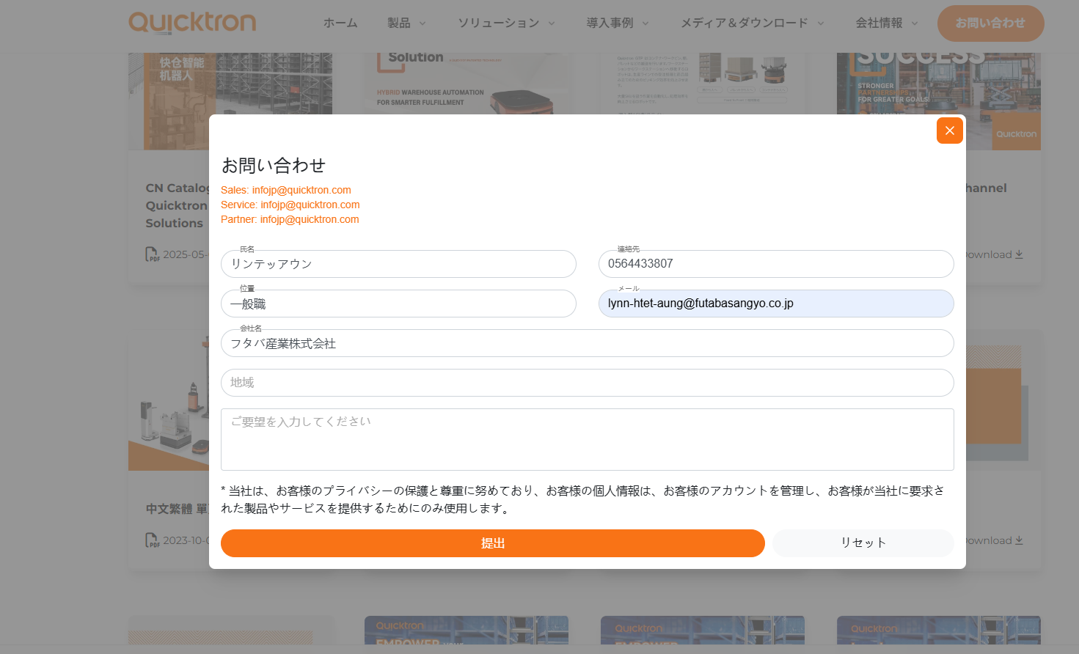

ドメインモデル。ファクトリー図
管理画面 【ドメインモデル。ファクトリー】
リフト間口操作画面、供給パレットスケジュール画面 【ドメインモデル。ファクトリー】

RMSCurrentMode
LiftEntrance
PalletPair
system_id: str
system_name: str
mode: str
preparation_ok: str
auto_running: bool
maguchi_name: str
line_name: str
pallet_name: str
pallet_id: int
transport_status: str
count: str
pallet_type: int
pallet_name: str
Maguchi
WorkerFactory

line_id: str
line_name str
transport_permission: str
maguchi_no: str
pallet_name: str
get_lift_entrance ( )
pallet_pair_from_row ( )
pallet_schedule_line_from_rows ( )
ManageFactory

ErrorListItem
get_rms_current_mode ( )
get_error_list ( )
get_task_status ( )
get_line_state_list ( )
get_lift_entrance ( )
error_num: str
error_code: str
error_category: str
error_summary: str
error_operation: str
error_description: str
error_level: str
rms_error_code: int
task_id: int
robot_id: int
error_datetime: datetime
is_completed: bool

PalletScheduleLine
line_name: str
rev: int
line_id: int
pairs: List [PalletPair]

TransportTask
LiftEntrance
task_id: int
status: str
phase: str
robot_id: int
dest_cell: int
task_type: str
instruction: str
updated_date: str
maguchi_name: str
line_name: str
pallet_name: str
pallet_id: int
transport_status: str

ER図
m_error
t_error_log
m_kotatsu
t_kotatsu_status
error_code: str
error_category:str
error_summary: str
error_operation: str
error_description: str rms_error_code: str
error_level:str
created_date: str
updated_date: str: str
error_num: int
error_code:str
task_id: int
robot_id: int
error_datetime: datetime rms_error_code: str
is_completed:str
created_date: datetime
updated_date: datetime: str
kotatsu_id: int
kotatsu_type: int
created_date: datetime
updated_date: datetime: str
kotatsu_id: int
loaded_pallet_id: int
current_position: int
created_date: datetime
updated_date: datetime: str

m_location
cell_code: int
cell_type: str
cell_name: str
cell_description: str
plat_no: int
seq_no: int
created_date: datetime
updated_date: datetime
m_rms_error
m_line
t_line_station
id: int
athena_id: int
system_code: int
fault_status: int
occurrence_time: datetime device_id: str
cell_code:str
created_date: datetime
updated_date: datetime: str
line_id: int
line_name: int
line_description: datetime
carry_pattern: int:
created_date: datetime
updated_date: datetime
line_id: int
plat_no: int
pallet_id: int
status: string:
created_date: datetime
updated_date: datetime

t_line_status
t_location
line_id: int
kotatsu_id: int
transport_permission: datetime
has_reservation: int
transport_status: int
created_date: datetime
updated_date: datetime
line_id: int
request_flag: int
request_time: datetime
created_date: datetime
updated_date: datetime

画面詳細
